行政事業レビューシート
 |  |  |  |  |  |  |  |  |  |  | 事業番号 |  |  | 2023 |  | - | 国交 |  |  |  | - | 新23 |  | - | 0635
 |  |  |  | 令和5年度行政事業レビューシート |  |  |  |  |  |  |  |  |  |  |  | （ | 国土交通省 |  |  |  |  |  |  |  |  |  |  | ）
事業名 |  |  |  | 港湾におけるサイバーセキュリティ対策の強化 |  |  |  |  |  |  |  | 担当部局庁 |  |  | 港湾局 |  |  |  |  |  |  |  | 作成責任者
事業開始年度 |  |  |  | 令和5年度 |  |  | 事業終了 （予定）年度 |  | 令和5年度 |  |  | 担当課室 |  |  | 港湾経済課 |  |  |  |  |  |  |  | 課長 澤田 孝秋
会計区分 |  |  |  | 一般会計
根拠法令 （具体的な 条項も記載） |  |  |  | - |  |  |  |  |  |  |  | 関係する 計画、通知等 |  |  | 「コンテナターミナルにおける情報セキュリティ対策等検討委員会」における「名古屋港コンテナターミナルにおけるシステム障害を踏まえ緊急に実施すべき対応策について」（中間取りまとめ①）
政策 |  |  |  | 6 国際競争力、観光交流、広域・地域間連携等の確保・強化 |  |  |  |  |  |  |  | 主要経費 |  |  | その他の事項経費
施策 |  |  |  | 19 海上物流基盤の強化等総合的な物流体系整備の推進、みなとの振興、安定的な国際海上輸送の確保を推進する
政策体系・評価書URL |  |  |  | https://www.mlit.go.jp/seisakutokatsu/hyouka/seisakutokatsu_hyouka_fr_000095.html
事業の目的 （5行程度以内） |  |  |  | 我が国の港湾におけるサイバーセキュリティ対策の強化を図るため、海外の港湾におけるサイバー攻撃事案、サイバーセキュリティ対策等を調査し、セキュリティガイドラインを策定するとともに、港湾運送事業者等を対象に研修を実施する。
現状・課題 （5行程度以内） |  |  |  | 令和5年7月に名古屋港においてサイバー攻撃によるシステム障害が発生し、約2日半にわたり港湾機能が喪失されるなど、物流が大混乱に陥った。当該事案を受け、「コンテナターミナルにおける情報セキュリティ対策等検討委員会」から、港湾の情報セキュリテイ対策に係るガイドラインの策定を要求されている。 ガイドライン策定に当たっては、サイバーセキュリティ対策が進んでいる諸外国の港湾の事例を調査・参照するとともに、我が国港湾で利用されているシステムの現況等の状況を確認する必要がある。また、サイバーセキュリティ対策を有効に実施するため、実際に対策を実施する港湾運送事業者等のセキュリティ意識の向上やサイバーセキュリティ対応能力の底上げが必要である。
事業概要 （5行程度以内） |  |  |  | 海外調査（サイバー攻撃事案、サイバーセキュリティ対策、法律などの制度の枠組み）、本邦の港湾システム調査(ターミナルオペレーションシステム基礎調査）等の調査を踏まえたガイドラインの検討・策定。また、港湾運送事業者等を対象としたサイバー攻撃等に対する初動対応、サイバーセキュリティ対策に関する意識の向上等を図る研修を実施する。
事業概要URL
実施方法 |  |  |  | 委託・請負
補助率等 |  |  |  | -
予算額・ 執行額 （単位:百万円） （インプット） |  |  |  |  |  |  |  | 令和2年度 |  | 令和3年度 |  |  |  | 令和4年度 |  |  |  | 令和5年度 |  |  |  |  |  | 令和6年度要求
 |  |  |  | 予算の状況 | 当初予算（A) |  |  | - |  | - |  |  |  | - |  |  |  | - |  |  |  |  |  | -
 |  |  |  |  | 補正予算（B) |  |  | - |  | - |  |  |  | - |  |  |  | 61
 |  |  |  |  | 令和5年度第1次補正予算 |  |  |  |  |  |  |  |  |  |  |  |  | 61
 |  |  |  |  |  |  |  |  |  |  |  |  |  |  |  |  |  | -
 |  |  |  |  |  |  |  |  |  |  |  |  |  |  |  |  |  | -
 |  |  |  |  |  |  |  |  |  |  |  |  |  |  |  |  |  | -
 |  |  |  |  |  |  |  |  |  |  |  |  |  |  |  |  |  | -
 |  |  |  |  | 前年度から繰越し（C) |  |  | - |  | - |  |  |  | - |  |  |  | - |  |  |  |  |  | -
 |  |  |  |  | 翌年度へ繰越し（D) |  |  | - |  | - |  |  |  | - |  |  |  | -
 |  |  |  |  | 予備費等（E) |  |  | - |  | - |  |  |  | - |  |  |  | -
 |  |  |  |  | 計(F) =（A)+（B)+（C)+（D)+（E) |  |  | - |  | - |  |  |  | - |  |  |  | 61 |  |  |  |  |  | -
 |  |  |  | 執行額(G) |  |  |  | - |  | - |  |  |  | -
 |  |  |  | 執行率（％） =(G)/(F) |  |  |  | - |  | - |  |  |  | -
 |  |  |  | 当初予算＋補正予算に対する執行額の割合（％） =(G)/｛(A)+(B)｝ |  |  |  | - |  | - |  |  |  | -
令和5・6年度 予算内訳 （単位：百万円） |  |  |  | 歳出予算項・目 |  |  |  | 令和5年度当初予算 |  | 令和6年度要求 |  |  |  | 主な増減理由（・要望額・予備費）
 |  |  |  | (項) |  | 総合的物流体系整備推進費 |  |  |  |  |  |  |  | -
 |  |  |  |  | (目) | 総合的物流体系整備推進調査費
 |  |  |  | 計（A) |  |  |  | - |  | -
活動内容① （アクティビティ） |  |  |  | サイバーセキュリティ対策が進んでいる諸外国の港湾の取組を踏まえたガイドラインを策定するとともに、港湾運送事業者等を対象に研修を実施する。
↓
活動目標及び活動実績① （アウトプット） |  |  |  | 活動目標 |  |  |  | 活動指標 |  |  |  |  | 単位 |  | 令和2年度 | 令和3年度 |  |  |  | 令和4年度 |  |  | 5年度 活動見込 |  |  | 6年度 活動見込
 |  |  |  | 「港湾におけるサイバーセキュリティガイドライン（仮称）」の策定及び研修の実施 |  |  |  | ガイドライン策定数及び研修実施回数 |  |  |  | 活動実績 | 件 |  | - | - |  |  |  | - |  |  | 4 |  |  | -
 |  |  |  |  |  |  |  |  |  |  |  | 当初見込み | 件 |  | - | - |  |  |  | - |  |  | - |  |  | -

↓ |  | 成果目標①-1の 設定理由 （アウトプット からのつながり） |  | サイバーセキュリティ対策が進んでいる諸外国の港湾の取組を踏まえたガイドラインを策定し、港湾運送事業者等を対象とした当該ガイドラインを活用した研修を実施することによりセキュリティ意識やサイバーセキュリティ対応能力の向上が図られる。
成果目標及び成果実績①-3 （長期アウトカム） |  |  |  | 成果目標 |  |  |  | 定量的な成果指標 |  |  |  |  | 単位 |  | 令和2年度 | 令和3年度 |  |  |  | 令和4年度 |  |  | 目標最終年度
 |  |  |  |  |  |  |  |  |  |  |  |  |  |  |  |  |  |  |  |  |  |  |  |  |  |  | 年度
 |  |  |  | 港湾運送事業者等のセキュリティ意識やサイバーセキュリティ対応能力の向上 |  |  |  | － |  |  |  | 成果実績
 |  |  |  |  |  |  |  |  |  |  |  | 目標値
 |  |  |  |  |  |  |  |  |  |  |  | 達成度 | ％ |  | - | - |  |  |  | - |  |  | -
成果実績及び目標値の根拠として用いた 統計・データ名（出典） /定性的なアウトカムに関する成果実績 |  |  |  | 国土交通省港湾局調べ
アウトカム設定についての説明 |  |  |  | アクティビティ①について定性的なアウトカムを設定している理由
 |  |  |  | 港湾運送事業者等を対象に「港湾におけるサイバーセキュリティガイドライン（仮称）」を活用した研修を実施し、セキュリティ意識やサイバーセキュリティ対応能力の向上を図ることから、定量的な指標の設定にはなじまないため。
 |  |  |  | アクティビティ①についてアウトカムが複数設定できない理由
 |  |  |  | 事業実施期間が短期であり、アクティビティ①のガイドラインを策定し、ガイドラインを活用した研修を実施することによるサイバーセキュリティ対応能力の向上を図ることを目的としているため。
事業に関連する ＫＰＩが定められている閣議決定等 |  |  | 名称
 |  |  | URL
 |  |  | 該当箇所
事業所管部局による点検・改善
点検結果 |  |  |  | - |  |  |  |  |  |  |  |  |  |  | 目標年度における効果測定に関する評価（令和6年度実施)
 |  |  |  |  |  |  |  |  |  |  |  |  |  |  | -
改善の 方向性 |  |  |  | -
外部有識者の所見
-
行政事業レビュー推進チームの所見に至る過程及び所見
（選択してください） |  |  |  | -
 |  |  |  | 所見を踏まえた改善点/概算要求における反映状況
（選択してください） |  |  |  | -
過去に受けた指摘事項と対応状況 |  |  |  | 公開プロセス・秋の年次公開検証（秋のレビュー）における取りまとめ
 |  |  |  | -
 |  |  |  | 上記への対応状況
 |  |  |  | -
 |  |  |  | その他の指摘事項
 |  |  |  | -
 |  |  |  | 上記への対応状況
 |  |  |  | -
備考

関連する過去のレビューシートの事業番号
平成23年度
平成24年度
平成25年度
平成26年度
平成27年度
平成28年度
平成29年度
平成30年度
令和元年度
令和2年度
令和3年度
令和4年度
資金の流れ （資金の受け取り先が何を行っているかについて補足する） （単位：百万円）
 |  |  |  | ※新規要求事業については現時点で予定やイメージを記入。
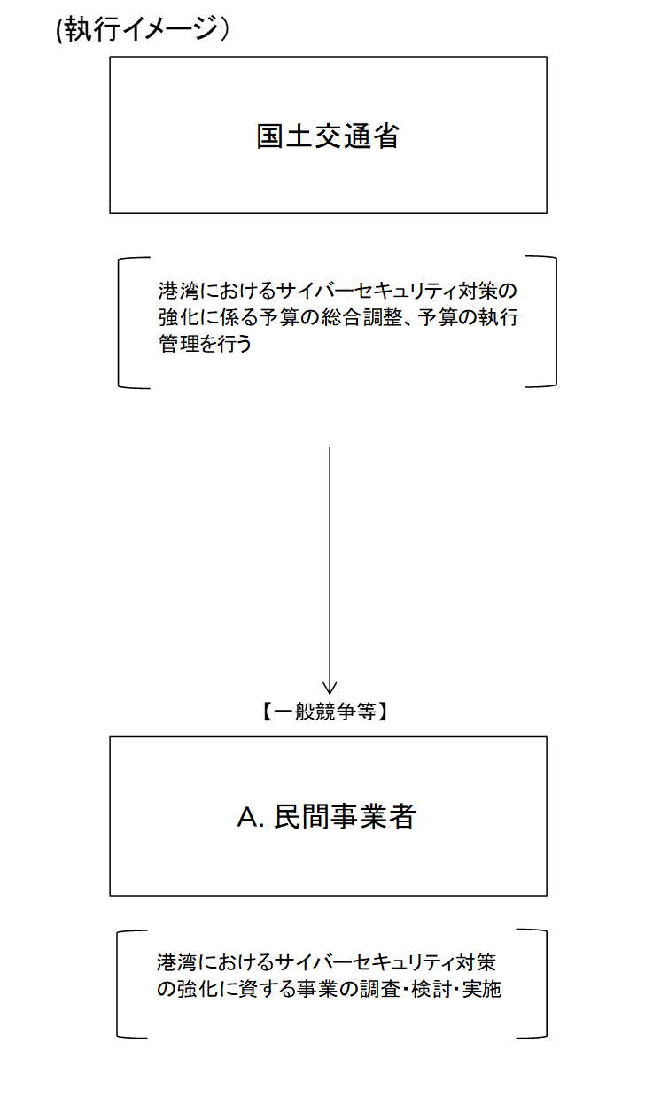

費目・使途欄についてさらに記載が必要な場合はチェックの上【別紙2】に記載 |  |  |  |  |  |  |  |  |  |  |  |  |  |  |  |  |  |  | チェック

 | 支出先上位１０者リスト
支出先上位10者リスト欄についてさらに記載が必要な場合はチェックの上【別紙3】に記載 |  |  |  |  |  |  |  |  |  |  |  |  |  |  |  |  |  |  | チェック

